20180826e
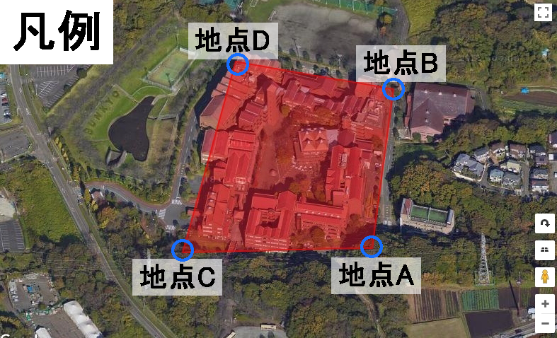
 | 地点A | 地点B | 地点C | 地点D
X | 35.369566 | 35.370953 | 35.369529 | 35.371196
Y | 139.416746 | 139.416907 | 139.41531 | 139.415712

AB間の距離 | 139.63130022 | CD間の距離 | 171.47865756 | 距離の比率 | 122.80818%

ABの角度 | 1.4552356334 | CDの角度 | 1.3341625902

 | AB |  | CD
 | X | Y | X | Y
10mの変動値 | 9.9333029045E-05 | 1.1530366026E-05 | 0.00011938583952 | 2.8790106472E-05
10m移動 | 35.369665333 | 139.41675753 | 35.369648386 | 139.41533879
20m移動 | 35.369764666 | 139.41676906 | 35.369767772 | 139.41536758
30m移動 | 35.369863999 | 139.41678059 | 35.369887158 | 139.41539637
40 | 35.369963332 | 139.41679212 | 35.370006543 | 139.41542516
50 | 35.370062665 | 139.41680365 | 35.370125929 | 139.41545395
60 | 35.370161998 | 139.41681518 | 35.370245315 | 139.41548274
70 | 35.370261331 | 139.41682671 | 35.370364701 | 139.41551153
80 | 35.370360664 | 139.41683824 | 35.370484087 | 139.41554032
90 | 35.370459997 | 139.41684977 | 35.370603473 | 139.41556911
100 | 35.37055933 | 139.4168613 | 35.370722858 | 139.4155979
110 | 35.370658663 | 139.41687283 | 35.370842244 | 139.41562669
120 | 35.370757996 | 139.41688436 | 35.37096163 | 139.41565548
130 | 35.370857329 | 139.41689589 | 35.371081016 | 139.41568427
140 | 35.370956662 | 139.41690743 | 35.371200402 | 139.41571306 |  | https://qiita.com/Hoshi_7/items/d04936883ff3eb1eed2d

